Лист1
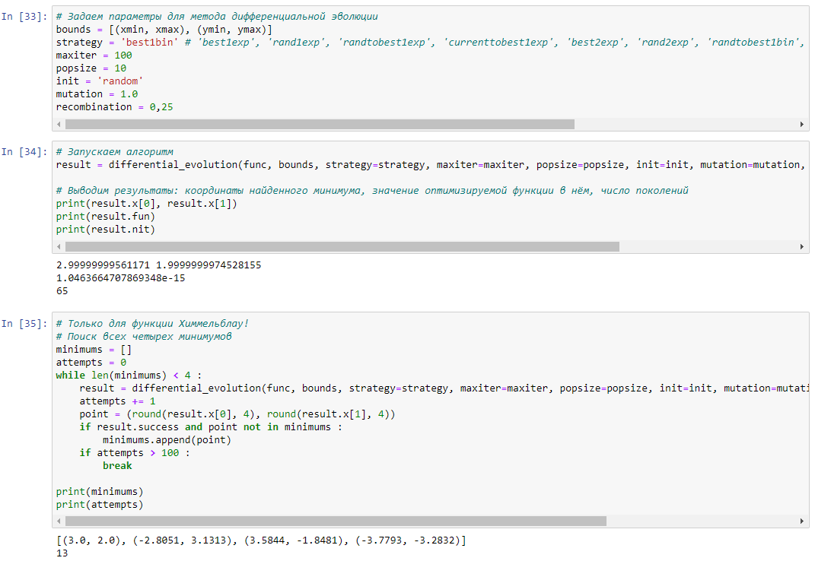
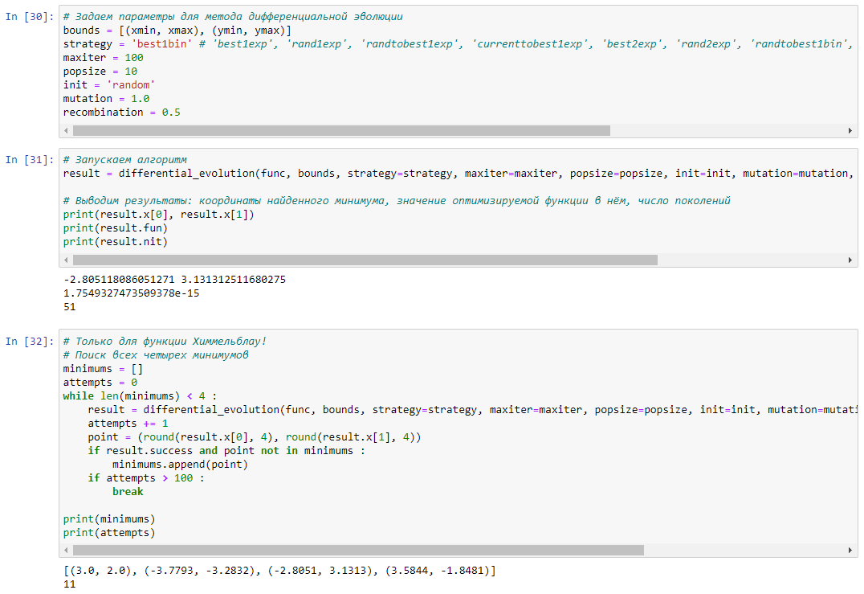
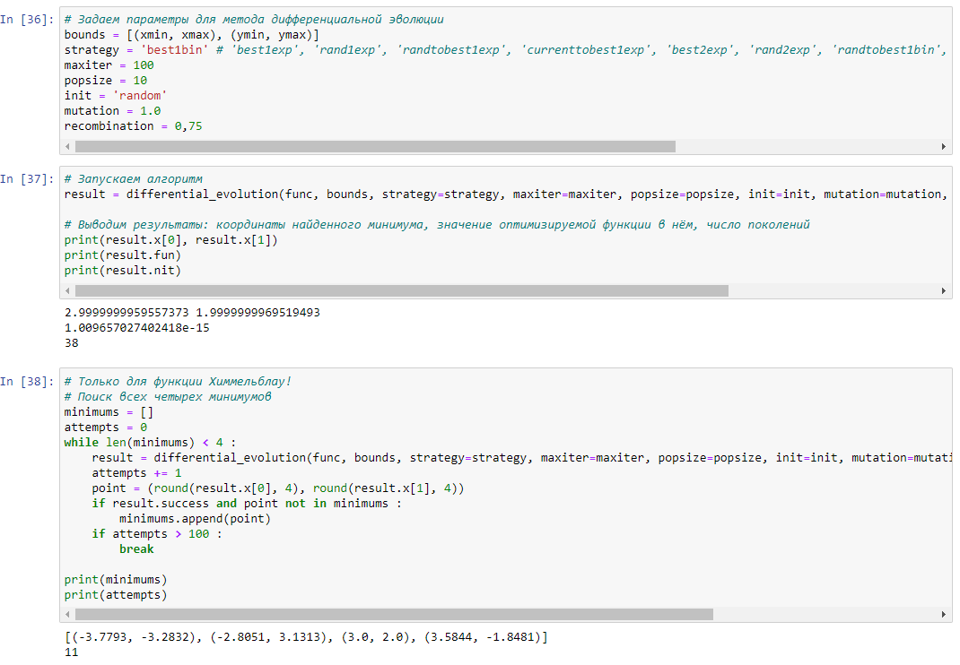
Mutation = 0,5 |  | Mutation = 1 |  | Mutation = 1.5

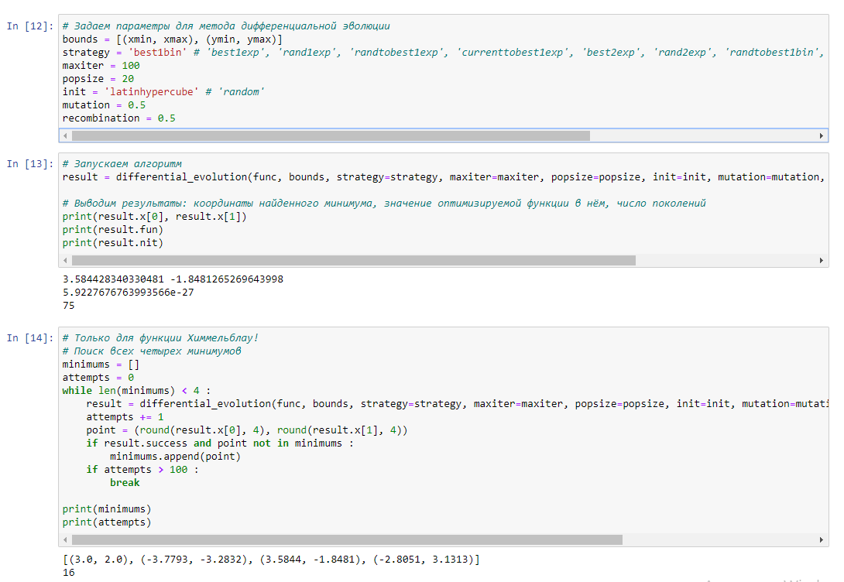
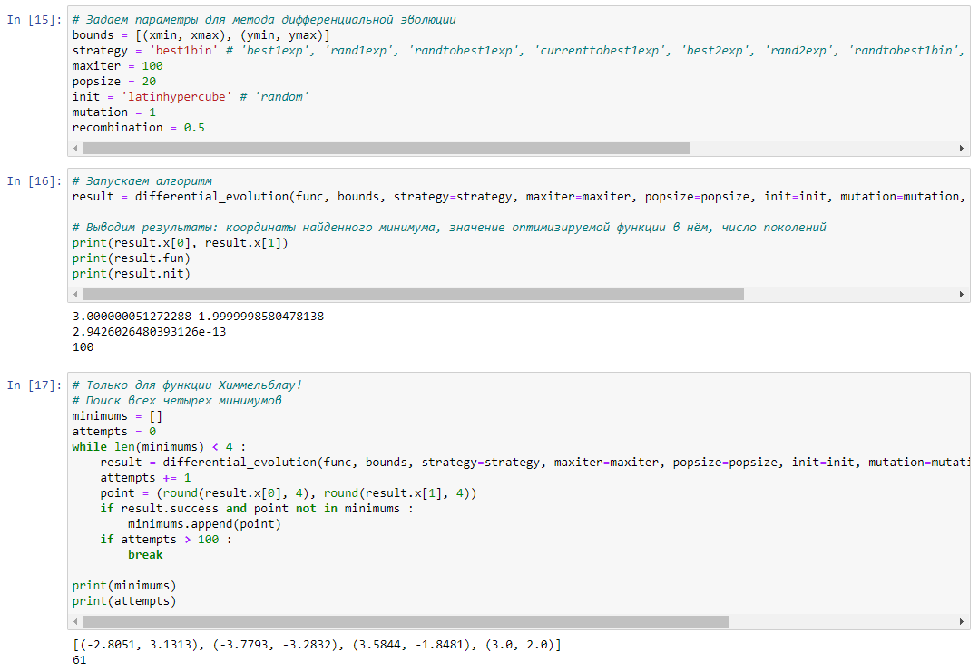
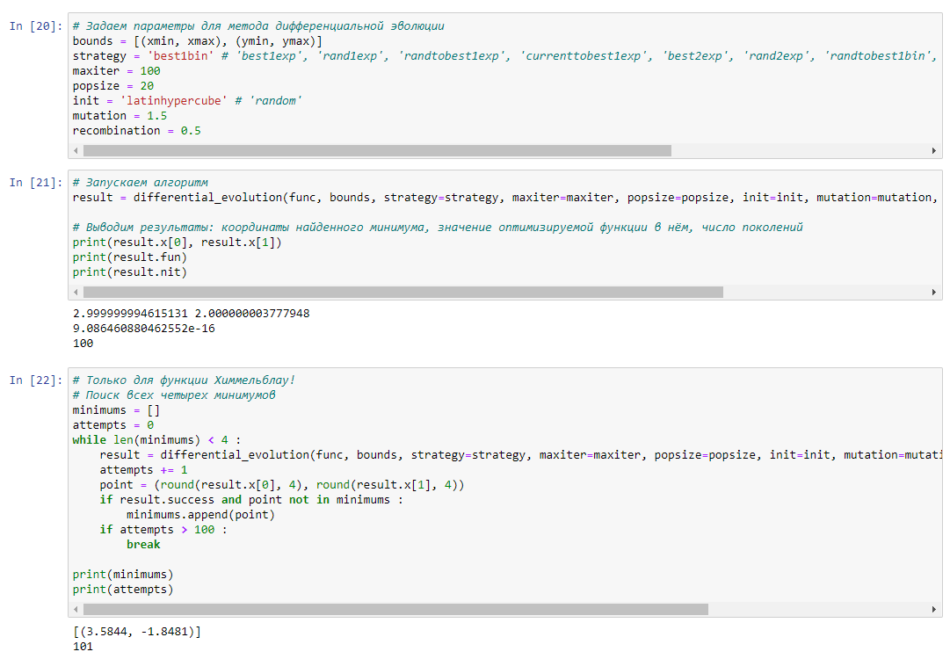

 |  |  |  |  |  | При увеличении значения mutation возрастает кол-во поколений

 | Recombination = 0,25 |  | Recombination = 0,5 |  | Recombination = 0,75

